关系图
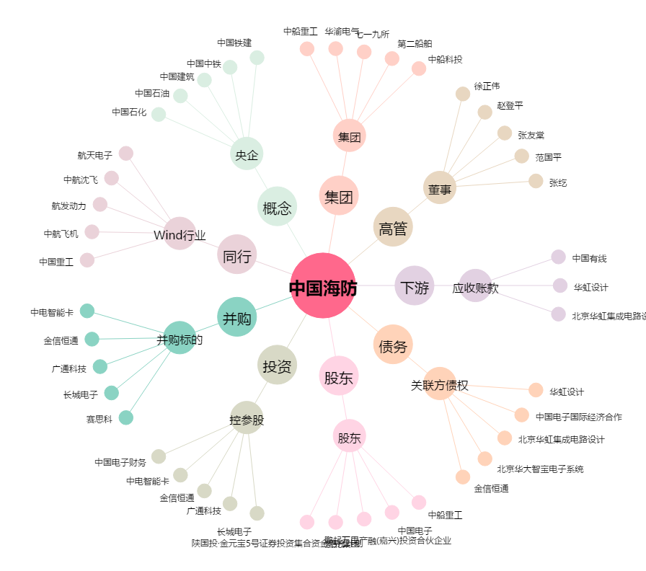
中国海防[600764.SH] - 关系概览图

